关系图
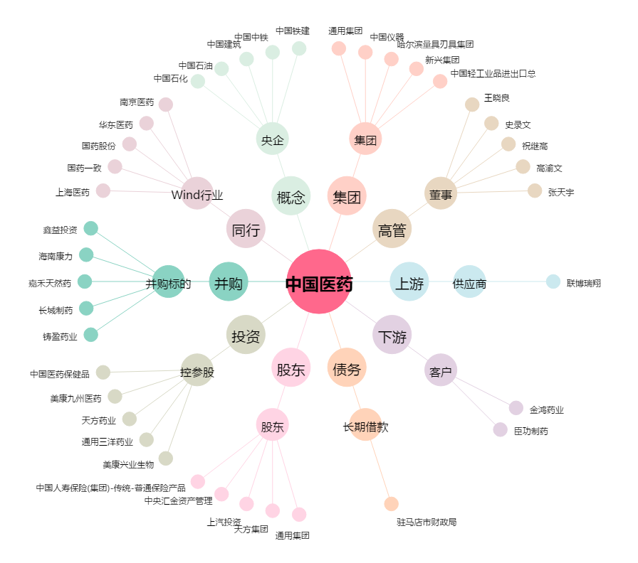
中国医药[600056.SH] - 关系概览图

